Sheet1
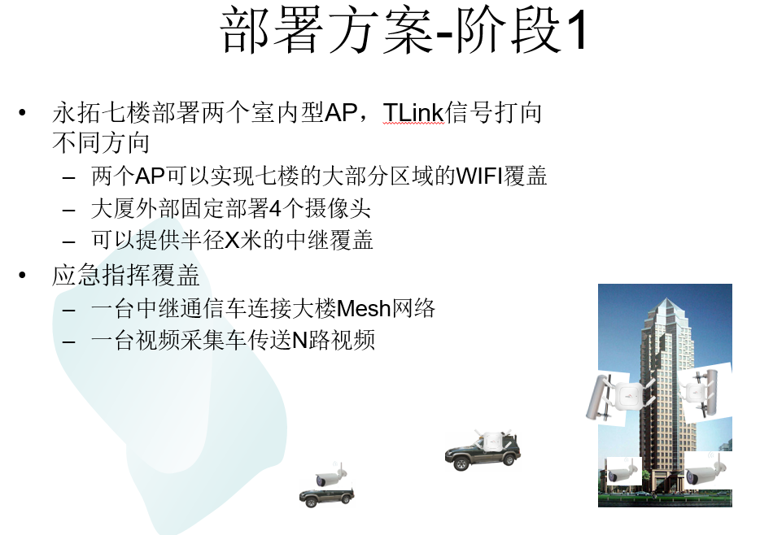
子系统 | 项目 | 型号 | 供应商 | 单价 | 数量 | 阶段 | 总价 | 状态 | 说明
分布式视频流调度子系统 | SIT高清拼接显示节点机 | SIT-2010H-D | 广州偕作信息科技有限公司 | 2560 | 6 | 1 | ¥15,360 | 合同撰写
 | SIT高清编码器 | SIT-2011H-E | 广州偕作信息科技有限公司 | 2560 | 2 | 1 | ¥5,120 | 合同撰写
 | 睿视系统管理服务器软件 | SIS-L-V3.0-T50 | 广州偕作信息科技有限公司 | 6800 | 1 | 1 | ¥6,800 | 合同撰写
 | 睿视IP流媒体控制软件 | SIS-IPC-V3.0-S32 | 广州偕作信息科技有限公司 | 4800 | 1 | 1 | ¥4,800 | 合同撰写
 | 视频流服务器 | T110 | 戴尔 | 4599 | 1 | 1 | ¥4,599 | 等待确认 | 永拓在京东下单，偕作收货负责安装，请偕作确认型号
 | 24口二层交换机 | SMB-S1224V2 | H3C | 945 | 1 | 1 | ¥945 | 等待确认 | 永拓在京东下单收货，请偕作确认型号
 | 服务费 |  | 广州偕作信息科技有限公司 | 2400 | 1 | 1 | ¥2,400 | 合同撰写
 | 普通液晶显示屏 |  |  | 4000 | 0 | 1 | ¥0 | 确认报价 | 偕作联系供应商确定价钱，永拓与供应商独立签合同约定交货和安装
 | 工业级窄边液晶显示屏 |  |  | 9000 | 6 | 1 | ¥54,000 | 确认报价
 | 拼接屏支架 |  |  | 5000 | 1 | 1 | ¥5,000 | 确认报价
同频WLAN/Mesh | 室内型AP - 2*2 MIMO | AP822 | 广州市嘉鸿信息技术有限公司 | 3680 | 3 | 1 | ¥11,040 | 合同撰写
 | TL天线 |  |  | 1000 | 2 | 1 | ¥2,000 | 选型中 | 永拓在天猫上下单收货，请嘉鸿提供型号
 | 室内型AP - 3*3 MIMO | AP832 | 广州市嘉鸿信息技术有限公司 | 4820 | 2 | 1 | ¥9,640 | 合同撰写
 | AL天线 |  |  | 500 | 2 | 1 | ¥1,000 | 选型中 | 永拓在天猫上下单收货，请嘉鸿提供型号
 | TL天线 |  |  | 1000 | 2 | 1 | ¥2,000 | 选型中
 | Meru 网络控制器 | MC1550 | 广州市嘉鸿信息技术有限公司 | 8750 | 1 | 1 | ¥8,750 | 合同撰写
 | 海康H265摄像头 - 工业级 |  |  | 2000 | 4 | 1 | ¥8,000 | 选型中 | 永拓负责购买，请偕作确认型号
 | WIFI网桥 |  |  | 400 | 6 | 1 | ¥2,400 | 选型中 | 谢云负责选择，永拓负责购买
 | 海康H265摄像头 - 消费级 |  |  | 400 | 2 | 1 | ¥800 | 选型中 | 永拓负责购买，请偕作确认型号
 | 海康H264摄像头 - 消费级，带WIFI |  |  | 400 | 2 | 1 | ¥800 | 选型中 | 永拓负责购买，请偕作确认型号
其他 | WIFI 路由器 | TP-LINK TL-WDR5800 900M 11AC | 普联 | 200 | 1 | 1 | ¥189 | 采购中 | 永拓负责购买
 | iPad Air 2 | iPad Air 2 | Apple | 3588 | 1 | 1 | ¥3,588 | 采购中 | 永拓在京东下单，偕作收货负责安装，请偕作确认型号
 | 工程耗材 |  |  | 3000 | 1 | 1 | ¥3,000
 | 工作站 | DELL戴尔3020SFF 四核I5-4590 4G内存1TB硬盘 | 戴尔 | 4399 | 1 | 1 | ¥4,399 | 采购中 | 永拓在京东下单收货，普通PC机，负责运行客户端软件

